자치구0_10세_인구
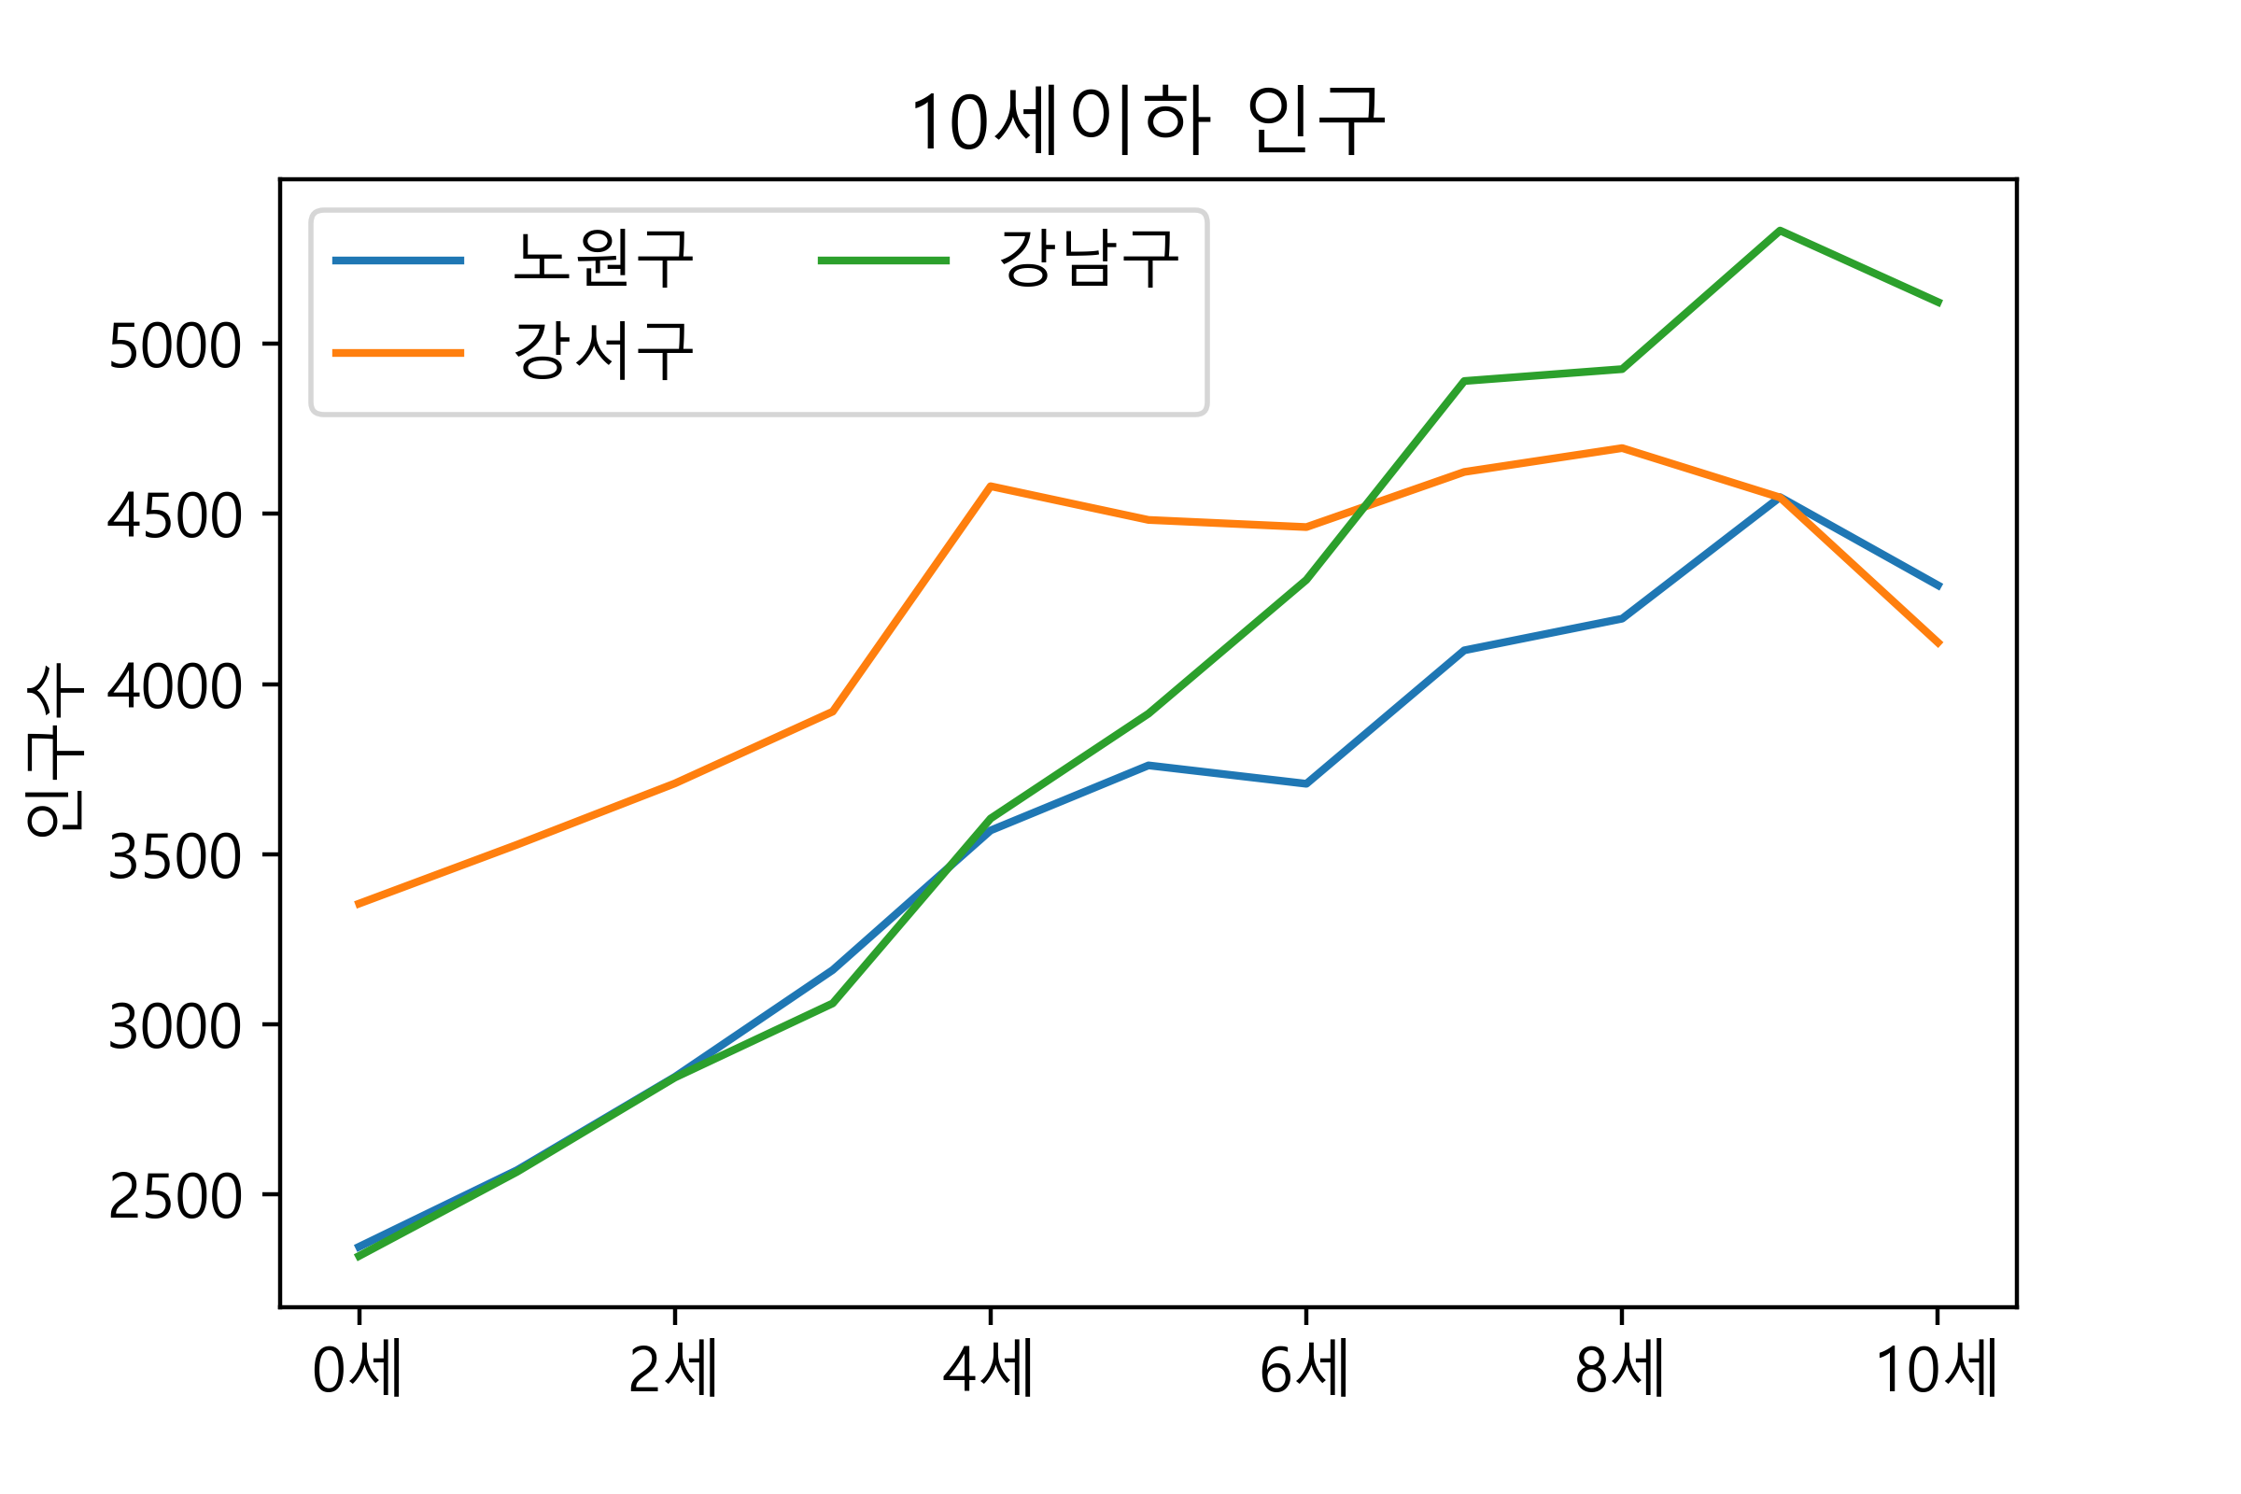
자치구 | 0세 | 1세 | 2세 | 3세 | 4세 | 5세 | 6세 | 7세 | 8세 | 9세 | 10세 | 총합
노원구 | 2347 | 2572 | 2846 | 3160 | 3570 | 3761 | 3707 | 4099 | 4192 | 4549 | 4290 | 39093
강서구 | 3355 | 3528 | 3708 | 3919 | 4581 | 4482 | 4461 | 4623 | 4693 | 4548 | 4122 | 46020
강남구 | 2320 | 2567 | 2844 | 3062 | 3605 | 3913 | 4306 | 4890 | 4925 | 5332 | 5122 | 42886

